选型设计
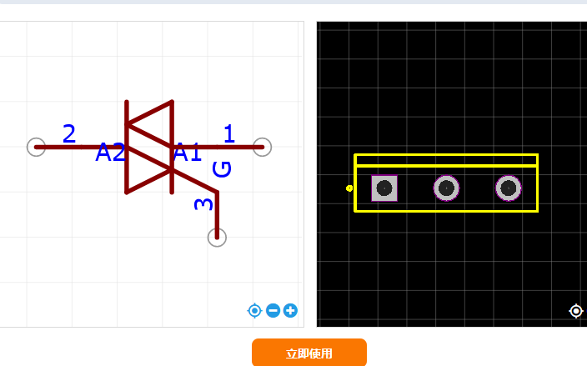
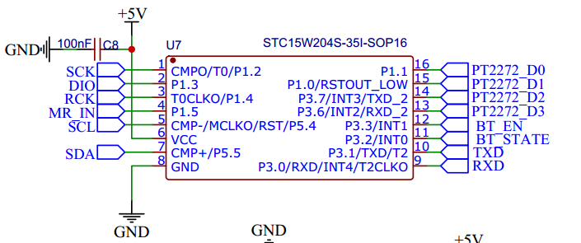
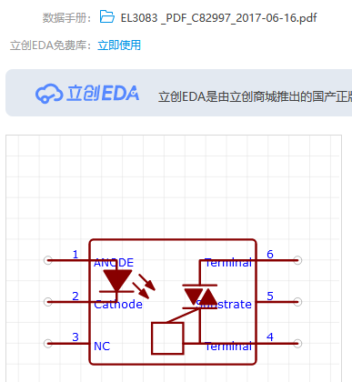
延时控制器 | 接口 | 数量 | 功能 |  | 备注 | IO资源
STC15W204S:4K STC15W408S:8K | 595接口 | 1 | 按键灯*4 | 预留扩展接口 | 前后级联 预留短接 | 4
 |  |  | 运行指示灯*1
 |  | 1 | 8个光耦拓展 | 加通断指示灯 光耦间加自锁开关
 | PT2276接口 | 1 | 无线遥控 |  |  | 4 | 1
 | Debug 口 | 1 | 下载 蓝牙 wifi |  |  | 2
 | TM1650 | 1 | 4位数码管 | 共阴-8级灰度可调 |  | 2
 |  |  | 4个按键 | 预留级联口
 |  |  |  |  |  | 2
合计 |  |  |  |  |  | 14
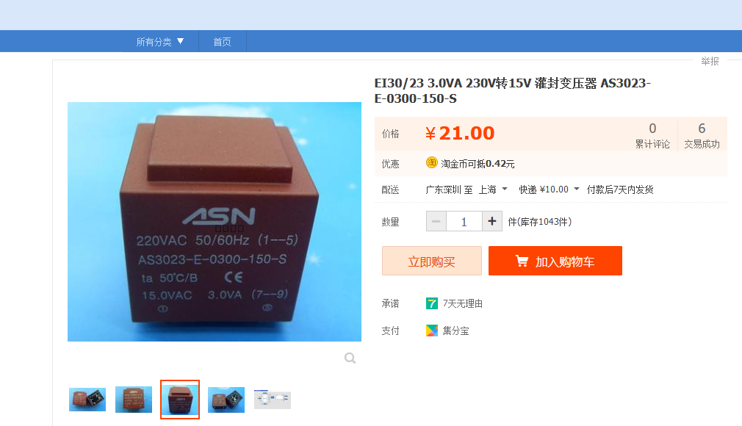

A_HC595_SER = P1^3; | DS
A_HC595_RCLK = P1^4; | LOCK
A_HC595_SRCLK = P1^2; | SCK
A_HC595_OE = GND; | OE
A_HC595_MR = P1^5; | MR_DS
PT2272_D0 = P11;
PT2272_D1 = P10;
PT2272_D2 = P37;
PT2272_D3 = P36;
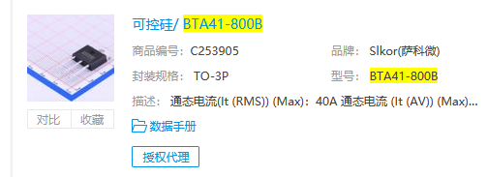
#define SCL_TM1650 P54 #define SDA_TM1650 P55

